오디텍_센서부문
"(주)오디텍 센서부문 CGU 검토보고서"에 대한 질의

1. 귀사의 무궁한 발전을 기원합니다.
2. 폐사는 귀사가 작성한 주식가치 공정가치 평가와 관련하여 이에 대한 확인사항 및 질의사항을 전달하는 바, 질의사항에 대한 답변을 서면으로 제공해 주실 것을 정중히 요청드리는 바입니다.

No. | 질의일자 | 구분 | 보고서 Page | 요청자료 및 질의사항 | 답변사항 | 관련 회계기준 맟 젌' | 추가 질의사항 | 답변사항 | 추가 질의사항 | 답변사항
25 | 2024-03-04 | 일반 | n/a | 매출원가 중 제조경비의 경우 2024년 대비 2025년 증가율이 60%를 넘어, 다른 세부비용과 다른 연도에 비하여 비경상적으로 큰 증가율로 판단됩니다. 해당 추정의 근거와, 평가에 미치는 영향에 대하여 평가자님께 여쭙고 싶습니다. | 제조경비의 경우 (직접)제조경비와 간접제조경비로 구분되며 제조경비의 성격에 따라 원가발생 동인이 다를 것으로 예상됩니다. 회사가 제시한 제조경비가 아닌 개인적으로 산출한 제조경비의 경우 추정 내역은 다음과 같습니다. (제조간접비 답변 시트 참조) 해당 추정과 회사가 제시한 25년과 26년 제조경비를 비교한 결과로도 회사 제시 금액이 더 큰 것을 확인하실 수 있습니다. 24년 사업계획에 따르면 인원 효율성 향상을 위해 외주처 개발 및 외주관리를 통한 효율을 증가시키는 등 추가적인 제조경비가 발생할 가능성이 있습니다. (노무비가 아니라 제조경비로 발생예상) 이번 평가는 손상검토 목적 평가로 회사가 제시한 보다 보수적인 방식의 제조경비를 예상금액을 수용하였습니다.
26
27
28
29
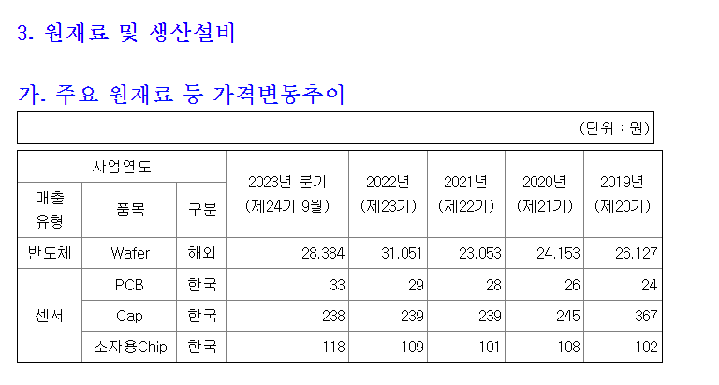
30
31
32
33
34
35
36
37
38
39
40
41
42
43
44
45
46
47
48
49
50
51

제조간접비 답변
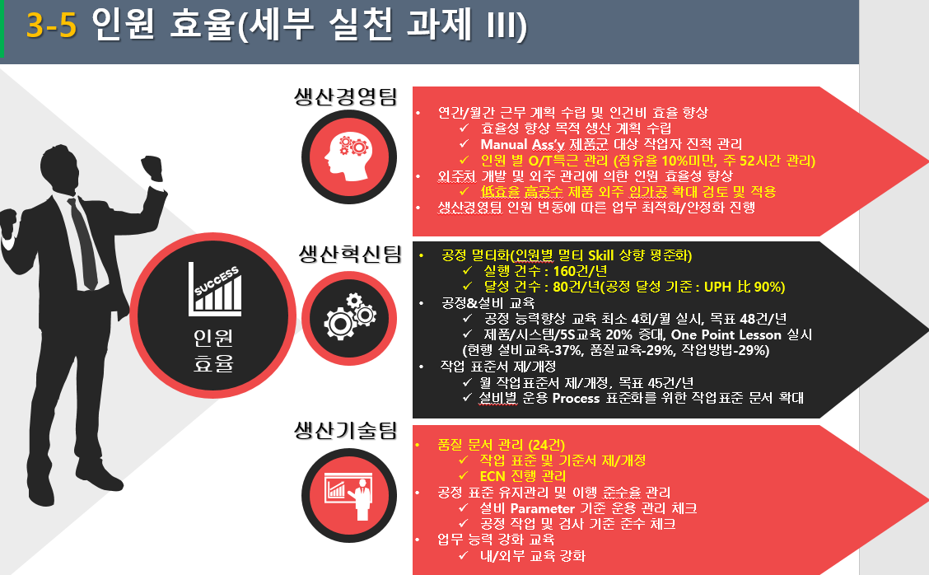
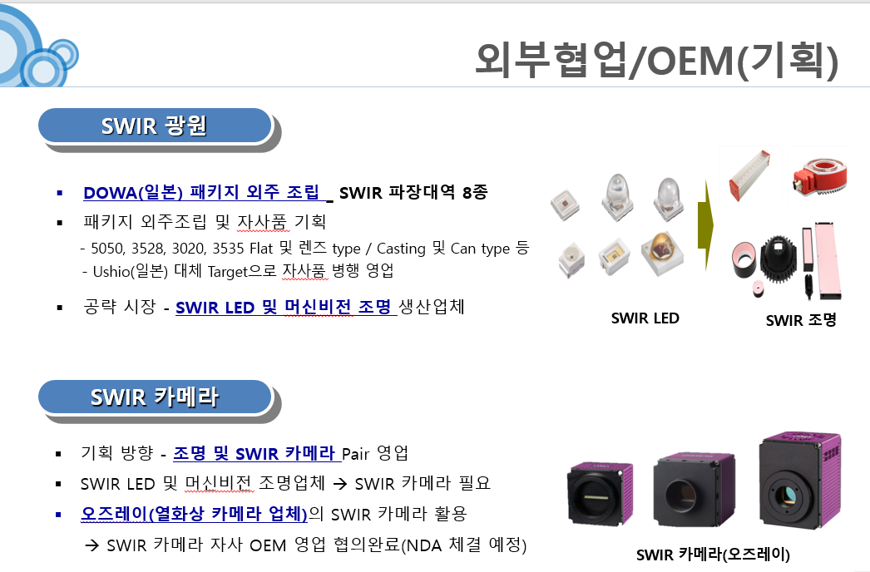
차이 | 2023 | 2024 | 2025 | 2026 | 회사제시 | 2023 | 2024 | 2025 | 2026 |  | 평가사 | 2023 | 2024 | 2025 | 2026
매출 |  |  |  |  | 매출 | 20,205 | 26,000 | 28,993 | 32,248 |  | 매출 | 20,205 | 26,000 | 28,993 | 32,248
증가율 |  |  |  |  | 증가율 |  | 28.68% | 11.51% | 11.23% |  |  |  | 28.68% | 11.51% | 11.23%
수도광열비 | - | -116 | -737 | -820 | 수도광열비 | 514 | 545 |  |  |  | 수도광열비 | 514 | 661 | 737 | 820
감가상각비 | - | 235 | -888 | -932 | 감가상각비 | 848 | 1,080 |  |  |  | 감가상각비 | 848 | 845 | 888 | 932 | > capex 투자에 따른 감가상각비 추정 준용
지금임차료 | - | -0 | -7 | -7 | 지금임차료 | 7 | 7 |  |  |  | 지금임차료 | 7 | 7 | 7 | 7
자재(제조소모품) | - | -111 | -759 | -845 | 자재(제조소모품) | 529 | 570 |  |  |  | 자재(제조소모품) | 529 | 681 | 759 | 845
외주가공비 | - | 16 | -490 | -545 | 외주가공비 | 341 | 455 |  |  |  | 외주가공비 | 341 | 439 | 490 | 545
제조경비 | - | 24 | 1,448 | 1,181 | 제조경비 | 2,239 | 2,657 | 4,330 | 4,330 |  | 제조경비 | 2,239 | 2,633 | 2,881 | 3,149
 |  |  |  |  | 증가율 |  | 19% | 63% | 0% |  | 증가율 |  | 18% | 9% | 9%
 |  |  |  |  | 매출 대비 | 11.08% | 10.22% | 14.93% | 13.43% |  | 매출 대비 | 11.08% | 10.13% | 9.94% | 9.76%
복리후생비 | - | 8 | -786 | -800 | 복리후생비 | 758 | 780 |  |  |  | 복리후생비 | 758 | 772 | 786 | 800 | > 판관비 인건비 가정과 동일한 가정 적용
여비교통비 | - | 14 | -28 | -28 | 여비교통비 | 27 | 41 |  |  |  | 여비교통비 | 27 | 27 | 28 | 28
접대비 | - | -1 | -32 | -33 | 접대비 | 31 | 30 |  |  |  | 접대비 | 31 | 31 | 32 | 33
통신비 | - | 2 | -3 | -3 | 통신비 | 3 | 5 |  |  |  | 통신비 | 3 | 3 | 3 | 3
세금과공과 | - | 6 | -263 | -267 | 세금과공과 | 253 | 264 |  |  |  | 세금과공과 | 253 | 258 | 263 | 267
보험료 | - | 10 | -14 | -14 | 보험료 | 13 | 24 |  |  |  | 보험료 | 13 | 14 | 14 | 14
차량유지비 | - | 13 | - | - | 차량유지비 | - | 13 |  |  |  | 차량유지비 | - | - | - | -
운반비 | - | 48 | - | - | 운반비 | - | 48 |  |  |  | 운반비 | - | - | - | -
도서인쇄비 | - | 2 | -3 | -3 | 도서인쇄비 | 2 | 4 |  |  |  | 도서인쇄비 | 2 | 2 | 3 | 3
소모품비(사무용품외) | - | 24 | - | - | 소모품비(사무용품외) | - | 24 |  |  |  | 소모품비(사무용품외) | - | - | - | -
교육훈련비 | - | 9 | -3 | -3 | 교육훈련비 | 3 | 12 |  |  |  | 교육훈련비 | 3 | 3 | 3 | 3
지급수수료 | - | 66 | -99 | -100 | 지급수수료 | 95 | 163 |  |  |  | 지급수수료 | 95 | 97 | 99 | 100
광고선전비 | - | 12 | - | - | 광고선전비 | - | 12 |  |  |  | 광고선전비 | - | - | - | -
장비 | - | 7 | - | - | 장비 | - | 7 |  |  |  | 장비 | - | - | - | -
운임 | - | 8 | -16 | -16 | 운임 | 16 | 24 |  |  |  | 운임 | 16 | 16 | 16 | 16
연구개발비 | - | -1,053 | -1,262 | -1,271 | 연구개발비 | 1,244 | 200 |  |  |  | 연구개발비 | 1,244 | 1,253 | 1,262 | 1,271
무형자산상각비 | - | 64 | - | - | 무형자산상각비 | - | 64 |  |  |  | 무형자산상각비 | - | - | - | - | > 전부 판관비
기타 | - | -10 | -10 | -10 | 기타 | 10 |  |  |  |  | 기타 | 10 | 10 | 10 | 10
간접제조경비 | - | -771 | -684 | -399 | 간접제조경비 | 2,456 | 1,715 | 1,833 | 2,150 |  | 간접제조경비 | 2,456 | 2,486 | 2,517 | 2,549
증가율 |  |  |  |  | 증가율 |  | -30% | 7% | 17% |  | 증가율 |  | 1% | 1% | 1%
매출 대비 |  |  |  |  | 매출 대비 | 12.15% | 6.60% | 6.32% | 6.67% |  | 매출 대비 | 12.15% | 9.56% | 8.68% | 7.90%
제조경비 합계 | - | -748 | 764 | 782 | 제조경비 합계 | 4,695 | 4,372 | 6,163 | 6,480 |  | 제조경비 합계 | 4,695 | 5,120 | 5,399 | 5,697

 |  |  |  |  |  |  |  |  |  |  | 소비자물가상승률(평균급여인상률) |  | 1.81% | 1.81% | 1.81%
 |  |  |  |  |  |  |  |  |  |  | 경제성장률 |  | 2.22% | 2.26% | 2.24%

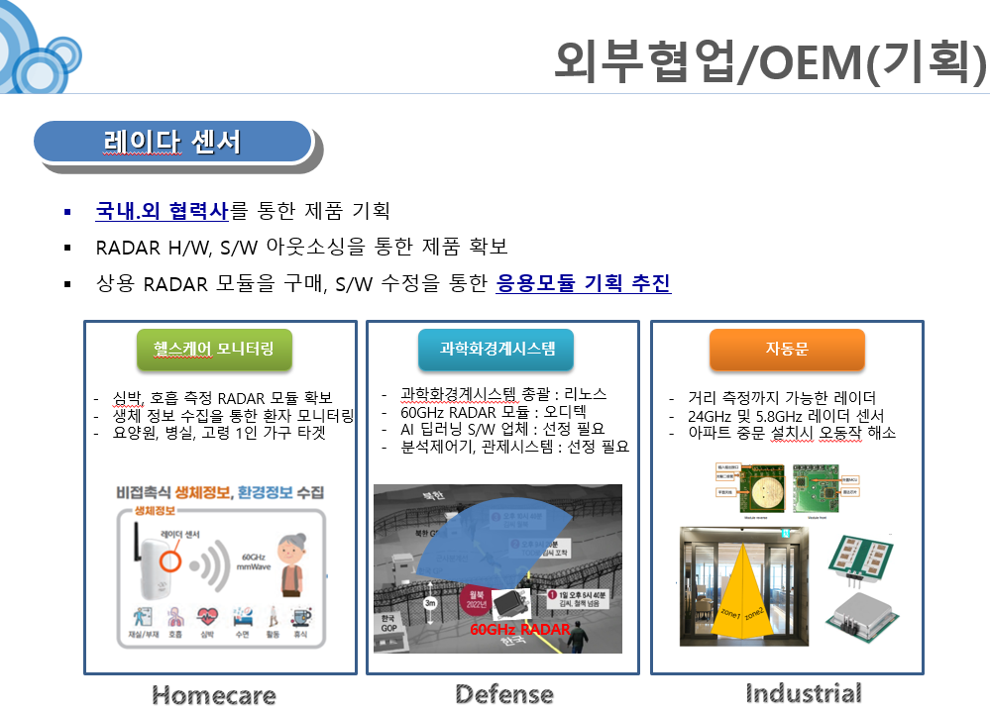

 |  |  |  |  |  |  |  | 연구개발비
 |  |  |  |  |  |  |  |  |  | 구분 | 2019 | 2020 | 2021 | 2022 | 2023.3Q | 2023.년환산 | CAGR
 |  |  |  |  |  |  |  |  |  | 원재료비 | 560 | 801 | 376 | 270 | 201 | 268
 |  |  |  |  |  |  |  |  |  | 인건비 | 2,104 | 1,933 | 2,136 | 2,479 | 1,853 | 2,471
 |  |  |  |  |  |  |  |  |  | 계 | 2,664 | 2,734 | 2,512 | 2,749 | 2,054 | 2,739 | 0.69%
 |  |  |  |  |  |  |  |  |  | 매출액 | 37,732 | 37,086 | 46,898 | 40,389 | 27,217 | 36,289
 |  |  |  |  |  |  |  |  |  | 연구개발비/매출액 | 7.06% | 7.37% | 5.36% | 6.81% | 7.55% | 7.55%
 |  |  |  |  |  |  |  |  |  | 인원수 | 29 | 29 | 29 | 29 | 29 | 29
 |  |  |  |  |  |  |  |  |  | 증가율 |  | 2.63% | -8.12% | 9.43% |  | -0.38%

2024(DM)
